Resultados
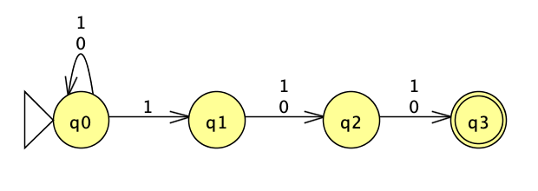
 | Diseña los autómatas del 1 al 4, e indica el no. de estados resultantes . Encuentra el patrón del crecimiento de estados.
 | En cada hoja realiza captura de pantalla con el AFN y el AFD , dibujados en JFLAP.
 | Completa los renglones del 5 al 8, siguiendo el patrón.

 |  | No. Estados
 | Propiedad sobre alfabeto binario | AFN | AFD
1 | último símbolo es un 1 | 2 | 2
2 | penúltimo símbolo es un 1 | 3 | 4
3 | ante-penúltimo símbolo es un 1 | 4 | 8
4 | ante-ante-penúltimo símbolo es un 1 | 5 | 16 | Patrón de crecimiento dados el número de estados en un AFN = 2^(|AFN|-1)
5 | ante-ante-ante-penúltimo símbolo es un 1 | 6 | 32 | Patrón de crecimiento dado una posición a partir del final + 1 = 2^(N)
6 | ante-ante-ante-ante-penúltimo símbolo es un 1 | 7 | 64 | Aumento por AFD = 2N
7 | ante-ante-ante-ante-ante-penúltimo símbolo es un 1 | 8 | 128
8 | ante-ante-ante-ante-ante-ante-penúltimo símbolo es un 1 | 9 | 256

 | Ejemplo: AFD que acepta el lenguaje donde el ante-penúltimo símbolo es un 1

AFN1
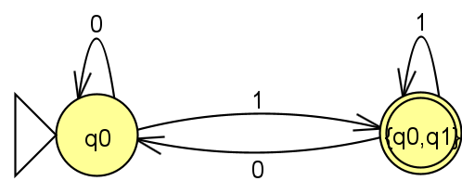
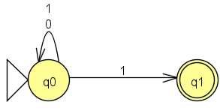
Último símbolo es un 1
AFN Original | 𝛿 | 0 | 1
 | -> q0 | {q0} | {q0,q1}
 | *q1 | Vacío | Vacío

 | Δ | 0 | 1
 | ->q0 | {q0} | {q0,q1}
 | *{q0,q1} | {q0} | {q0,q1}

AFD equivalente

AFN2
Penúltimo símbolo es un 1
AFN Original | 𝛿 | 0 | 1
 | ->q0 | {q0} | {q0,q1}
 | q1 | {q2} | {q2}
 | *q2 | Vacío | Vacío

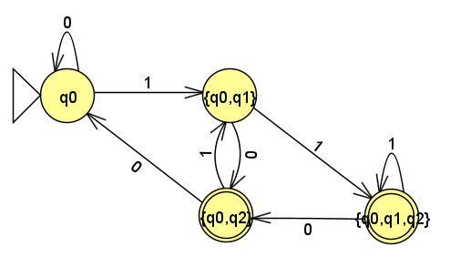
AFD equivalente | Δ | 0 | 1
 | ->q0 | {q0} | {q0,q1}
 | {q0,q1} | {q0,q2} | {q0,q1,q2}
 | *{q0,q2} | {q0} | {q0,q1}
 | *{q0,q1,q2} | {q0,q2} | {q0,q1,q2}

AFN3
Ante-penúltimo símbolo es un 1
AFN Original | 𝛿 | 0 | 1
 | ->q0 | {q0} | {q0,q1}
 | q1 | {q2} | {q2}
 | q2 | {q3} | {q3}
 | *q3 | Vacío | Vacío

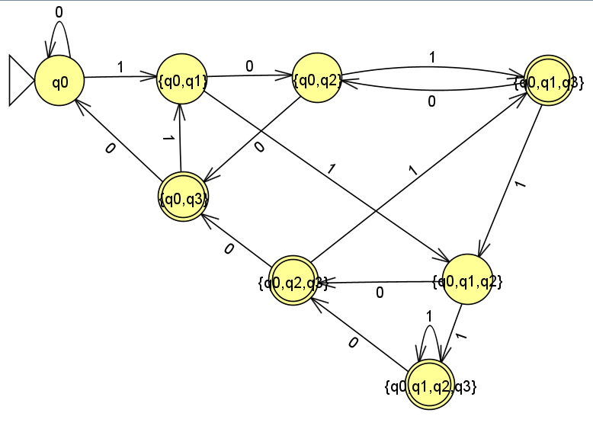
AFD equivalente | Δ | 0 | 1
 | ->q0 | {q0} | {q0,q1}
 | {q0,q1} | {q0,q2} | {q0,q1,q2}
 | {q0,q2} | {q0,q3} | {q0,q1,q3}
 | {q0,q1,q2} | {q0,q2,q3} | {q0,q1,q2,q3}
 | *{q0,q3} | {q0} | {q0,q1}
 | *{q0,q1,q3} | {q0,q2} | {q0,q1,q2}
 | *{q0,q2,q3} | {q0,q3} | {q0,q1,q3}
 | *{q0,q1,q2,q3} | {q0,q2,q3} | {q0,q1,q2,q3}

AFN4
Ante-ante-penúltimo símbolo es un 1
AFN Original | 𝛿 | 0 | 1
 | ->q0 | {q0} | {q0,q1}
 | q1 | {q2} | {q2}
 | q2 | {q3} | {q3}
 | q3 | {q4} | {q4}
 | *q4 | Vacío | Vacío

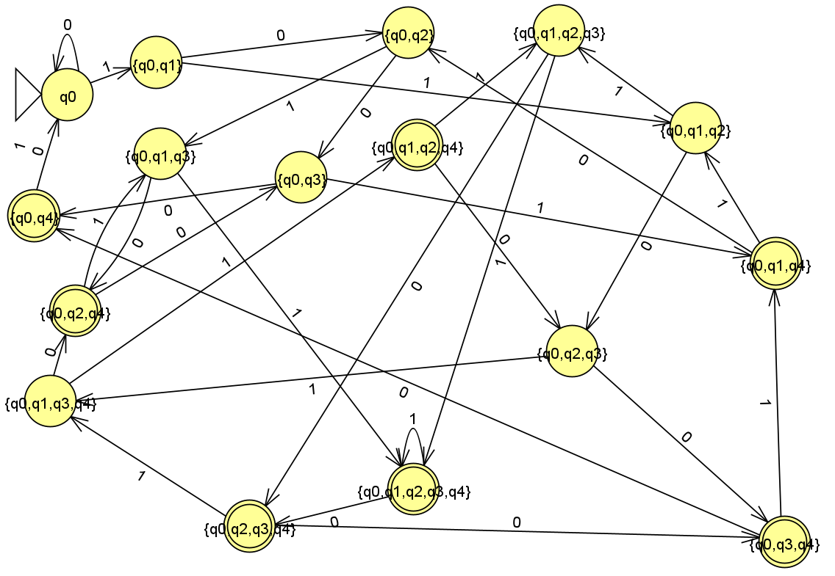
AFD EQUIVALENTE | Δ | 0 | 1
 | ->q0 | {q0} | {q0,q1}
 | {q0,q1} | {q0,q2} | {q0,q1,q2}
 | {q0,q2} | {q0,q3} | {q0,q1,q3}
 | {q0,q1,q2} | {q0,q2,q3} | {q0,q1,q2,q3}
 | {q0,q3} | {q0,q4} | {q0,q1,q4}
 | {q0,q1,q3} | {q0,q2,q4} | {q0,q1,q2,q4}
 | {q0,q2,q3} | {q0,q3,q4} | {q0,q1,q3,q4}
 | {q0,q1,q2,q3} | {q0,q2,q3,q4} | {q0,q1,q2,q3,q4}
 | *{q0,q4} | {q0} | {q0}
 | *{q0,q2,q4} | {q0,q3} | {q0,q1,q3}
 | *{q0,q1,q2,q4} | {q0,q2.q3} | {q0,q1,q2,q3}
 | *{q0,q3,q4} | {q0,q4} | {q0,q1,q4}
 | *{q0,q1,q3,q4} | {q0,q2,q4} | {q0,q1,q2,q4}
 | *{q0,q2,q3,q4} | {q0,q3,q4} | {q0,q1,q3,q4}
 | *{q0,q1,q2,q3,q4} | {q0,q2,q3,q4} | {q0,q1,q2,q3,q4}
 | *{q0,q1,q4} | {q0,q2} | {q0,q1,q2}

